Dirección de Salud
Dirección de Salud
Coordinación Medica
CLAVE | FOTOGRAFIA | NOMBRE | ALTA | CARGO | DIRECCION | TELEFONO | FACEBOOK | TWITER | CORREO
JDC |  | LUZ MARIA CARDENAS YURRITA | 01/01/2014 | Jefe de Departamento | Damaso Rodríguez #275 Centro Metropilitano | 8444121264 | Desarrollol Integral de la Familia | DIF_Saltillo | transparencia@dif.saltillo.com
SPS |  | ELSA MARIA DE LAS FUENTES GONZALEZ | 01/01/2014 | Secretaria | Damaso Rodríguez #275 Centro Metropilitano | 8444121264 | Desarrollol Integral de la Familia | DIF_Saltillo | transparencia@dif.saltillo.com
AG | 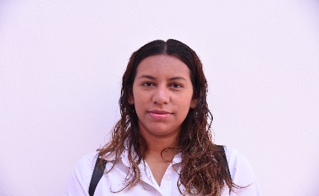 | CLAUDIA MELISSA CEPEDA PADILLA | 04/02/2016 | Auxiliar | Damaso Rodríguez #275 Centro Metropilitano | 8444121264 | Desarrollol Integral de la Familia | DIF_Saltillo | transparencia@dif.saltillo.com
AG |  | ROSA MARGARITA TRUJILLO HERRERA | 20/12/2016 | Auxiliar | Damaso Rodríguez #275 Centro Metropilitano | 8444121264 | Desarrollol Integral de la Familia | DIF_Saltillo | transparencia@dif.saltillo.com
AG | 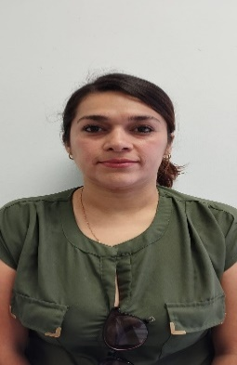 | YOLANDA MARIA GARCIA FLORES | 17/05/2024 | Auxiliar | Damaso Rodríguez #275 Centro Metropilitano | 8444121264 | Desarrollol Integral de la Familia | DIF_Saltillo | transparencia@dif.saltillo.com
AG | 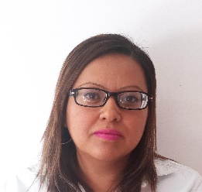 | DEISY YUSVY MIRELES VILLANUEVA | 01/03/2018 | Auxiliar | Damaso Rodríguez #275 Centro Metropilitano | 8444121264 | Desarrollol Integral de la Familia | DIF_Saltillo | transparencia@dif.saltillo.com
AG |  | PERLA CECILIA FUENTES PALACIOS | 17/02/2020 | Auxiliar | Damaso Rodríguez #275 Centro Metropilitano | 8444121264 | Desarrollol Integral de la Familia | DIF_Saltillo | transparencia@dif.saltillo.com
Unidad Basica de Rehabilitación
CLAVE | FOTOGRAFIA | NOMBRE | ALTA | CARGO | DIRECCION | TELEFONO | FACEBOOK | TWITER | CORREO
JUBR |  | MARTHA ELENA FLORES ZAMORA | 01/01/2020 | Jefe de UBR | Damaso Rodríguez #275 Centro Metropilitano | 8444121264 | Desarrollol Integral de la Familia | DIF_Saltillo | transparencia@dif.saltillo.com
AB |  | YOANA ELIZABETH GUTIERREZ TORRES | 01/01/2014 | Auxiliar | Damaso Rodríguez #275 Centro Metropilitano | 8444121264 | Desarrollol Integral de la Familia | DIF_Saltillo | transparencia@dif.saltillo.com
TRA |  | MARIA JOSE DE LEON DAVILA | 16/12/2023 | Terapista | Damaso Rodríguez #275 Centro Metropilitano | 8444121264 | Desarrollol Integral de la Familia | DIF_Saltillo | transparencia@dif.saltillo.com
TRB |  | NANCY JANETH AGUILLON PEREZ | 11/02/2024 | Terapista | Damaso Rodríguez #275 Centro Metropilitano | 8444121264 | Desarrollol Integral de la Familia | DIF_Saltillo | transparencia@dif.saltillo.com
TRB |  | CELINA MIROSLAVA LOZANO CAMPOS | 16/02/2026 | Terapista | Damaso Rodríguez #275 Centro Metropilitano | 8444121264 | Desarrollol Integral de la Familia | DIF_Saltillo | transparencia@dif.saltillo.com
TRC |  | MARIA DEL MAR HINOJOSA HERNANDEZ | 15/01/2014 | Terapista | Damaso Rodríguez #275 Centro Metropilitano | 8444121264 | Desarrollol Integral de la Familia | DIF_Saltillo | transparencia@dif.saltillo.com
TRC | 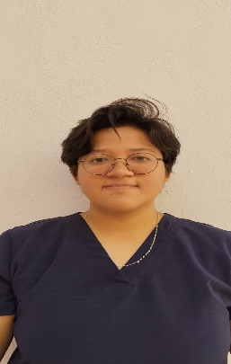 | MARIA ELISA GUILLERMO SANMIGUEL | 01/06/2025 | Terapista | Damaso Rodríguez #275 Centro Metropilitano | 8444121264 | Desarrollol Integral de la Familia | DIF_Saltillo | transparencia@dif.saltillo.com
TRC |  | ANDREA XIMENA ROJAS RUIZ | 03/09/2024 | Terapista | Damaso Rodríguez #275 Centro Metropilitano | 8444121264 | Desarrollol Integral de la Familia | DIF_Saltillo | transparencia@dif.saltillo.com
TRC |  | CLAUDIA LUCIA FLORES BUSTOS | 26/06/2023 | Terapista | Damaso Rodríguez #275 Centro Metropilitano | 8444121264 | Desarrollol Integral de la Familia | DIF_Saltillo | transparencia@dif.saltillo.com
TRC |  | CESAR EDUARDO RODRIGUEZ CEPEDA | 01/08/2019 | Terapista | Damaso Rodríguez #275 Centro Metropilitano | 8444121264 | Desarrollol Integral de la Familia | DIF_Saltillo | transparencia@dif.saltillo.com
TRC |  | HECTOR JAIMES RIOS | 17/10/2022 | Terapista | Damaso Rodríguez #275 Centro Metropilitano | 8444121264 | Desarrollol Integral de la Familia | DIF_Saltillo | transparencia@dif.saltillo.com
PSCC |  | JOSE RODOLFO MARTINEZ VERA | 04/05/2026 | Psicologo | Damaso Rodríguez #275 Centro Metropilitano | 8444121264 | Desarrollol Integral de la Familia | DIF_Saltillo | transparencia@dif.saltillo.com
TRC |  | VANESA GUADALUPE REYES ROMO | 06/04/2026 | Terapista | Damaso Rodríguez #275 Centro Metropilitano | 8444121264 | Desarrollol Integral de la Familia | DIF_Saltillo | transparencia@dif.saltillo.com
PSCC |  | MELINA ISABEL GARZA CORTES | 16/07/2014 | Psicologo | Damaso Rodríguez #275 Centro Metropilitano | 8444121264 | Desarrollol Integral de la Familia | DIF_Saltillo | transparencia@dif.saltillo.com
ITEB |  | MARIA FELIPA TORRES SANDOVAL | 09/01/2024 | Intendente | Damaso Rodríguez #275 Centro Metropilitano | 8444121264 | Desarrollol Integral de la Familia | DIF_Saltillo | transparencia@dif.saltillo.com
Coordinación Salud Mental
CLAVE | FOTOGRAFIA | NOMBRE | ALTA | CARGO | DIRECCION | TELEFONO | FACEBOOK | TWITER | CORREO
CODC | 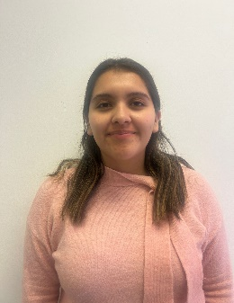 | MARIANA ZAMORA GUILLERMO | 01/01/2025 | coordinadora | Damaso Rodríguez #275 Centro Metropilitano | 8444121264 | Desarrollol Integral de la Familia | DIF_Saltillo | transparencia@dif.saltillo.com
PSCA |  | JULIO CESAR DE LEON OBREGON | 02/04/2018 | Psicologo | Damaso Rodríguez #275 Centro Metropilitano | 8444121264 | Desarrollol Integral de la Familia | DIF_Saltillo | transparencia@dif.saltillo.com
PSCC |  | FRANCISCO JAVIER BARRERA GAYTAN | 16/03/2020 | Psicologo | Damaso Rodríguez #275 Centro Metropilitano | 8444121264 | Desarrollol Integral de la Familia | DIF_Saltillo | transparencia@dif.saltillo.com
PSCC | 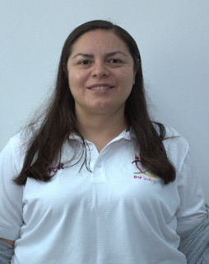 | ANA LAURA PRADO CALVILLO | 01/03/2020 | Psicologo | Damaso Rodríguez #275 Centro Metropilitano | 8444121264 | Desarrollol Integral de la Familia | DIF_Saltillo | transparencia@dif.saltillo.com
PSCC |  | LAURA ALEJANDRA RAMOS GARCIA | 16/02/2026 | Psicologo | Damaso Rodríguez #275 Centro Metropilitano | 8444121264 | Desarrollol Integral de la Familia | DIF_Saltillo | transparencia@dif.saltillo.com
PSCC |  | SERGIO ESCOBEDO RODRIGUEZ | 02/08/2021 | Psicologo | Damaso Rodríguez #275 Centro Metropilitano | 8444121264 | Desarrollol Integral de la Familia | DIF_Saltillo | transparencia@dif.saltillo.com
Coordinación de Talleres
CLAVE | FOTOGRAFIA | NOMBRE | ALTA | CARGO | DIRECCION | TELEFONO | FACEBOOK | TWITER | CORREO
CODC | 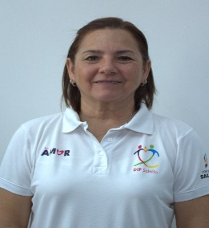 | ROSA MARTHA CEPEDA MORALES | 01/01/2010 | Coordinador | Damaso Rodríguez #275 Centro Metropilitano | 8444121264 | Desarrollol Integral de la Familia | DIF_Saltillo | difsaltillo535@gmail.com
AF | 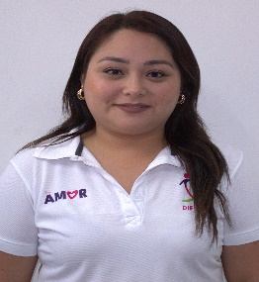 | JULIA ALEJANDRA LIZBETH RANGEL CASTRO | 01/06/2016 | Auxiliar | Damaso Rodríguez #275 Centro Metropilitano | 8444121264 | Desarrollol Integral de la Familia | DIF_Saltillo | transparencia@dif.saltillo.com
AF |  | INGRID EUGENIA ALONSO ZAMORA | 15/08/2015 | Auxiliar | Damaso Rodríguez #275 Centro Metropilitano | 8444121264 | Desarrollol Integral de la Familia | DIF_Saltillo | difsaltillo535@gmail.com
PART | 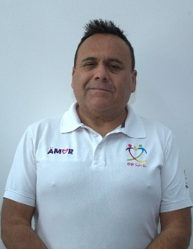 | CESAR JAVIER GONZALEZ GONZALEZ | 10/01/2010 | Proyectos Artisticos | Damaso Rodríguez #275 Centro Metropilitano | 8444121264 | Desarrollol Integral de la Familia | DIF_Saltillo | difsaltillo535@gmail.com
ITRA | 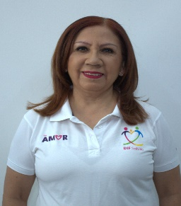 | JOSEFINA AGUILLON SIFUENTES | 01/10/2009 | Instructor | Damaso Rodríguez #275 Centro Metropilitano | 8444121264 | Desarrollol Integral de la Familia | DIF_Saltillo | difsaltillo535@gmail.com
ITRB |  | JOSE MARTINIANO CORONADO LEDEZMA | 02/10/2025 | Instructor | Damaso Rodríguez #275 Centro Metropilitano | 8444121264 | Desarrollol Integral de la Familia | DIF_Saltillo | difsaltillo535@gmail.com
ITRA |  | TERESITA DE JESUS AGUIRRE CABELLO | 16/10/2015 | Instructor | Damaso Rodríguez #275 Centro Metropilitano | 8444121264 | Desarrollol Integral de la Familia | DIF_Saltillo | difsaltillo535@gmail.com
ITRB |  | BLANCA HILDA CEPEDA CABAZOS | 01/01/2016 | Instructor | Damaso Rodríguez #275 Centro Metropilitano | 8444121264 | Desarrollol Integral de la Familia | DIF_Saltillo | difsaltillo535@gmail.com
ITRB |  | GUADALUPE VENEGAS ZAMORA | 04/02/2025 | Instructor | Damaso Rodríguez #275 Centro Metropilitano | 8444121264 | Desarrollol Integral de la Familia | DIF_Saltillo | difsaltillo535@gmail.com
ITRC |  | ALEXIS SAUL MARTINEZ TOVAR | 01/11/2017 | Instructor | Damaso Rodríguez #275 Centro Metropilitano | 8444121264 | Desarrollol Integral de la Familia | DIF_Saltillo | difsaltillo535@gmail.com
ITRC | 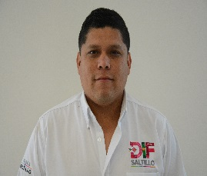 | CARLOS OMAR MENDEZ DUARTE | 04/09/2017 | Instructor | Damaso Rodríguez #275 Centro Metropilitano | 8444121264 | Desarrollol Integral de la Familia | DIF_Saltillo | difsaltillo535@gmail.com
ITRB |  | JESUS MANUEL CRUZ MARTINEZ | 16/07/2019 | Instructor | Damaso Rodríguez #275 Centro Metropilitano | 8444121264 | Desarrollol Integral de la Familia | DIF_Saltillo | difsaltillo535@gmail.com
JDD | 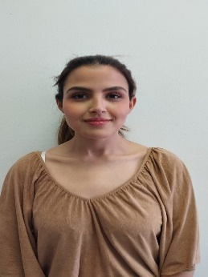 | DANIELA FERNANDA LIRA GARCIA | 23/03/2026 | Jefe de Departamento | Damaso Rodríguez #275 Centro Metropilitano | 8444121264 | Desarrollol Integral de la Familia | DIF_Saltillo | difsaltillo535@gmail.com
AG |  | MARIBEL CONSUELO FLORES CASTAÑEDA | 06/02/2024 | Auxiliar | Damaso Rodríguez #275 Centro Metropilitano | 8444121264 | Desarrollol Integral de la Familia | DIF_Saltillo | difsaltillo535@gmail.com
AG |  | NANSI ROJAS HERRERA | 01/11/2021 | Auxiliar | Damaso Rodríguez #275 Centro Metropilitano | 8444121264 | Desarrollol Integral de la Familia | DIF_Saltillo | difsaltillo535@gmail.com
AG | 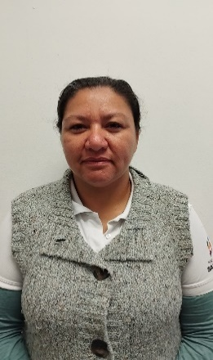 | DYANNA MARGARITA MACIAS FLORES | 01/12/2025 | Auxiliar | Damaso Rodríguez #275 Centro Metropilitano | 8444121264 | Desarrollol Integral de la Familia | DIF_Saltillo | difsaltillo535@gmail.com
AG | 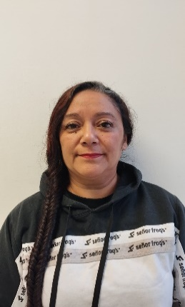 | ERIKA CORINA DIAZ DELGADO | 25/11/2025 | Auxiliar | Damaso Rodríguez #275 Centro Metropilitano | 8444121264 | Desarrollol Integral de la Familia | DIF_Saltillo | difsaltillo535@gmail.com
ITRE | 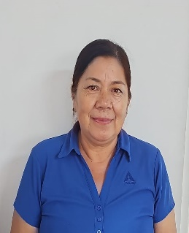 | MARIA DEL SOCORRO ROSALES GALLEGOS | 22/07/2025 | Instructor | Damaso Rodríguez #275 Centro Metropilitano | 8444121264 | Desarrollol Integral de la Familia | DIF_Saltillo | difsaltillo535@gmail.com
ITRE |  | LOURDES BIRIDIANA MATA GARCIA | 01/01/2026 | Instructor | Damaso Rodríguez #275 Centro Metropilitano | 8444121264 | Desarrollol Integral de la Familia | DIF_Saltillo | difsaltillo535@gmail.com
ITRE |  | NORA PATRICIA HERRERA GONZALEZ | 01/01/2026 | Instructor | Damaso Rodríguez #275 Centro Metropilitano | 8444121264 | Desarrollol Integral de la Familia | DIF_Saltillo | difsaltillo535@gmail.com
ITRE |  | ARIANE LISBEIDI ALDACO CRUZ | 16/01/2026 | Instructor | Damaso Rodríguez #275 Centro Metropilitano | 8444121264 | Desarrollol Integral de la Familia | DIF_Saltillo | difsaltillo535@gmail.com
ITRD |  | MARIA CONCEPCION VELAZQUEZ BARRON | 01/02/2018 | Instructor | Damaso Rodríguez #275 Centro Metropilitano | 8444121264 | Desarrollol Integral de la Familia | DIF_Saltillo | transparencia@dif.saltillo.com
 |  |  |  |  |  |  | Fecha de actualización: 30/06/2026 Area responsable: Recursos Humanos y Capacitación Nombre del Responsable: Carlos Alonso Viera Ruiz

